Заявка
Прим.: При остуствии определенного артикула, поставщик может указать предлагаемый артикул со сходими ТХ.

Наименование | Noviva |  |  |  |  | заполняет поставщик
Базис поставки | EXW |  |  |  |  | заполняет КМ
Условия оплаты | 20/80
Регион поставки | Dubai
Готовность лота к инспекции, дней | Ready
Прогнозируемая дата поступления на ЦС, Минск
Жёлтое — заполняет КМ; голубое — поставщик. Строки не удалять: если позиции нет, указать 0 в «Возможность к поставке».
Наименование | Цвет | Потребность, шт | Нужная дата на ЦС | Статус позиции | Sim (кол-во) | Esim (кол-во) | Возможность к поставке (шт) | Цена поставщика, USD | Таргет КМ, USD | Финальная цена, USD | Страна производства | Нотификация | Модель / код устройства | Сертификат / действующий протокол
Смартфон Apple iPhone 15 128GB | отмена!!!! | 0 |  | Отменена |  |  |  |  | - | -
Смартфон Apple iPhone 16 128GB | Black | 40 |  | Активна |  |  |  |  | - | -
Смартфон Apple iPhone 16 128GB | Pink | 50 |  | Активна |  |  |  |  | - | -
Смартфон Apple iPhone 16 128GB | White | 110 |  | Активна |  |  |  |  | - | -
Смартфон Apple iPhone 16 Pro 128GB | White Titanium (если есть др цвета - предлагайте) | 200 |  | Активна
Смартфон Apple iPhone 16 Pro Max 256GB | Desert Titanium (если есть др цвета - предлагайте) | 100 |  | Активна
Смартфон Apple iPhone 17 256GB | Black | 320 |  | Активна | 1 | 1 |  | $825 | 823 | 823
Смартфон Apple iPhone 17 256GB | Lavender | 220 |  | Активна | 1 | 1 |  | $825 | 823 | 823
Смартфон Apple iPhone 17 256GB | Sage | 40 |  | Активна | 1 | 1 |  | $825 | 823 | 823
Смартфон Apple iPhone 17 256GB | White | 220 |  | Активна | 1 | 1 |  | $825 | 823 | 823
Смартфон Apple iPhone 17 512GB | Lavender | 15 |  | Активна
Смартфон Apple iPhone 17 512GB | Mist Blue | 5 |  | Активна
Смартфон Apple iPhone 17 512GB | Sage | 10 |  | Активна
Смартфон Apple iPhone 17 512GB | White | 20 |  | Активна
Смартфон Apple iPhone 17 Pro 256GB | Silver | 200 |  | Активна | 1 | 1 |  | $1125 | 1119 | 1125
Смартфон Apple iPhone 17 Pro 256GB | Deep Blue | 100 |  | Активна | 1 | 1 |  | $1125 | 1119 | 1125
Смартфон Apple iPhone 17 Pro 512GB | отмена!!!! | 0 |  | Отменена | 1 | 1 |  | $1330 | 1317 | 1330
Смартфон Apple iPhone 17 Pro Max 512GB | отмена!!!! | 0 |  | Отменена | 1 | 1 |  | $1425 - orange, $1450 - silver | 1424 | $1425 - orange, $1450 - silver
Смартфон Apple iPhone 17e 256GB | отмена!!!! | 0 |  | Отменена |  |  |  |  | -
Смартфон Apple iPhone Air 256GB | Sky Blue | 40 |  | Активна |  |  |  |  | -
Смартфон Apple iPhone Air 256GB | Space Black | 40 |  | Активна |  |  |  |  | -
Смартфон Apple iPhone Air 256GB | Cloud White | 40 |  | Активна |  |  |  |  | -
 |  |  |  | Активна
 |  |  |  | Активна
 |  |  |  | Активна
 |  |  |  | Активна
 |  |  |  | Активна
 |  |  |  | Активна
 |  |  |  | Активна
 |  |  |  | Активна
 |  |  |  | Активна
 |  |  |  | Активна
 |  |  |  | Активна
 |  |  |  | Активна
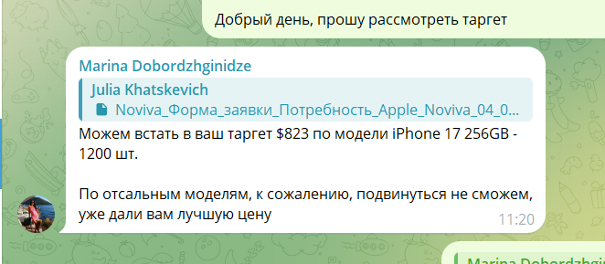
 |  |  |  | Активна
 |  |  |  | Активна
 |  |  |  | Активна
 |  |  |  | Активна
 |  |  |  | Активна
 |  |  |  | Активна
 |  |  |  | Активна
 |  |  |  | Активна
 |  |  |  | Активна
 |  |  |  | Активна
 |  |  |  | Активна
 |  |  |  | Активна

